HR_14
タスク名
ロールの作成

ナビ | ツール > セキュリティ・コンソール > ロール

コピー元ロールあり
1. 「コピー元ロール」を検索
2. 「ロールのコピー」をクリック
3. 「最上位のロールのコピー」を選択して、「ロールのコピー」をクリック
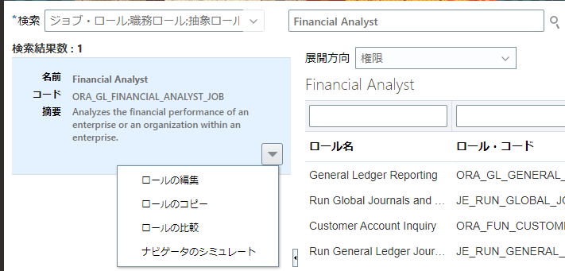
1

2

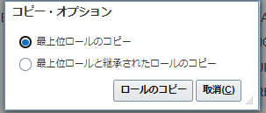

3

ロールの作成：基本情報
コピー元ロール名 | ロール名 | ロール・コード | ロール・カテゴリ | 事前定義ロール | 摘要
ORA_CE_CASH_MANAGER_JOB | 伊藤園_財務経理_担当者_マスタ | KI_ZAIMU_USER_MASTER | Financials - Job Roles
ORA_CE_CASH_MANAGER_JOB | 伊藤園_仕入先マスタ_担当者 | KI_SHIIRE_MASTER | Financials - Job Roles
ORA_ASM_APPLICATION_IMPLEMENTATION_CONSULTANT_JOB | 伊藤園_システム管理者_マスタ | KI_SYSTEM_KANRI_MASTER | Setup - Job Roles

4.機能セキュリティ・ポリシー
4-1.権限
コピー元ロール名 | ロール名 | ロール・コード | ロール・カテゴリ | 事前定義ロール | 摘要
Cash Manager(ORA_CE_CASH_MANAGER_JOB) | 伊藤園_財務経理_担当者_マスタ | KI_ZAIMU_USER_MASTER | Financials - Job Roles

4-1-1. 「機能セキュリティ・ポリシーの追加」をクリック

4-1-2. 機能名を検索して、「ロールに権限追加」をクリック
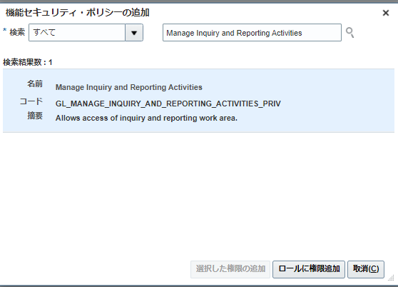

名前 | コード | 摘要
Manage Scheduled Processes | FND_MANAGE_SCHEDULED_PROCESSES_PRIV | Allows management of Scheduled Processes.

4-2.権限
コピー元ロール名 | ロール名 | ロール・コード | ロール・カテゴリ | 事前定義ロール | 摘要
ORA_ASM_APPLICATION_IMPLEMENTATION_CONSULTANT_JOB | 伊藤園_システム管理者_マスタ | KI_SYSTEM_KANRI_MASTER | Setup - Job Roles

4-2-1. 「機能セキュリティ・ポリシーの追加」をクリック

4-2-2. 機能名を検索して、「ロールに権限追加」をクリック

名前 | コード | 摘要
Download Desktop Integrator | ATK_DOWNLOAD_DESKTOP_INTEGRATOR_PRIV | Allows to download and install Desktop Integrator.
Load HCM Security Data | HRC_LOAD_HCM_SECURITY_DATA_PRIV | Allows bulk loading of security related data for HCM. | 2023/4/21 追加 User.dat取込時の警告対応 https://docs.oracle.com/cd/E75749_01/tutorial/cloud/r13/wn/hcmcommon/releases/22C/22C-hcm-common-wn.htm#F23525
Use REST Service - User Accounts | PER_REST_SERVICE_ACCESS_USER_ACCOUNTS_PRIV | Allows the user to call all methods associated with the User Accounts REST Service. | 2023/5/31 追加

5.データセキュリティ・ポリシー | 2023/5/16 5.全体追加
5-1.ポリシーの変更
コピー元ロール名 | ロール名 | ロール・コード | ロール・カテゴリ | 事前定義ロール | 摘要
ORA_ASM_APPLICATION_IMPLEMENTATION_CONSULTANT_JOB | 伊藤園_システム管理者_マスタ | KI_SYSTEM_KANRI_MASTER | Setup - Job Roles

5-1-2. データ・リソースを検索して（公開個人、個人詳細、個人勤務条件アサイメント、雇用関係、就業者上長）、条件の右の矢印ボタンを押下、「データセキュリティポリシーの編集」をクリック
5-1-3. 「データセキュリティポリシーの編集」画面データ・セットを「インスタンス・セット別の選択」に変更、条件名を以下の条件列の内容に変更して
残りの項目は変更せずにOKボタンを押下

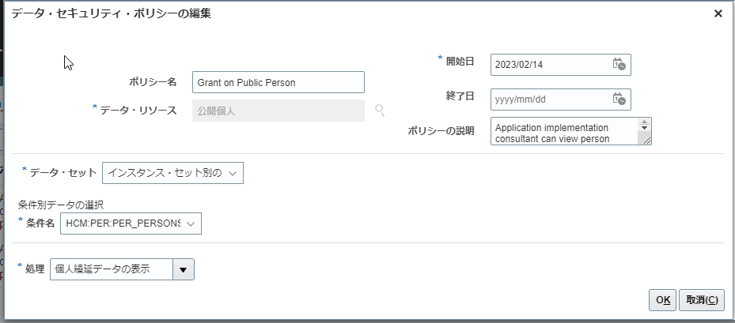

ポリシー名 | ポリシーの説明 | データ・リソース | 権限 | 条件
Grant on Public Person | Application implementation consultant can view person deferred data for all public person in the enterprise | 公開個人 | 個人繰延データの表示; | HCM:PER:PER_PERSONS:KI_PERSON_SECURITY | 矢印ボタン
Grant on Public Person | Application implementation consultant can view person deferred data for all public person in the enterprise | 公開個人 | 公開個人の選択; | HCM:PER:PER_PERSONS:KI_PERSON_SECURITY | 矢印ボタン
Grant on Person | Application implementation consultant can choose person for all person in the enterprise | 個人詳細 | 個人の選択; | HCM:PER:PER_PERSONS:KI_PERSON_SECURITY | 矢印ボタン
Grant on Person | Application implementation consultant can choose person for all person in the enterprise | 個人詳細 | 個人住居データの検索; | HCM:PER:PER_PERSONS:KI_PERSON_SECURITY | 矢印ボタン
Grant on Person Detail | Application implementation consultant can view person deferred data for all person detail in the enterprise | 個人詳細 | 個人繰延データの表示; | HCM:PER:PER_PERSONS:KI_PERSON_SECURITY | 矢印ボタン
Grant on Person Detail | Application implementation consultant can view person deferred data for all person detail in the enterprise | 個人詳細 | 給与エレメント・エントリの表示; | HCM:PER:PER_PERSONS:KI_PERSON_SECURITY | 矢印ボタン
Grant on Person Detail | Application implementation consultant can view person deferred data for all person detail in the enterprise | 個人詳細 | 個人文書の管理; | HCM:PER:PER_PERSONS:KI_PERSON_SECURITY | 矢印ボタン
Grant on Person Detail | Application implementation consultant can view person deferred data for all person detail in the enterprise | 個人詳細 | 個人文書の表示; | HCM:PER:PER_PERSONS:KI_PERSON_SECURITY | 矢印ボタン | 2023/6/7 追加
Grant on Person Detail | Application implementation consultant can view person deferred data for all person detail in the enterprise | 個人詳細 | エレメント・エントリへのアクセス; | HCM:PER:PER_PERSONS:KI_PERSON_SECURITY | 矢印ボタン
Grant on Person Assignment | Application implementation consultant can view person assignment for all person assignment in the enterprise | 個人勤務条件アサイメント | 個人アサイメントの表示; | HCM:PER:PER_ALL_ASSIGNMENTS_M:KI_PERSON_SECURITY | 矢印ボタン
Grant on Person Assignment | Application implementation consultant can view person assignment for all person assignment in the enterprise | 個人勤務条件アサイメント | 給与エレメント・エントリの表示; | HCM:PER:PER_ALL_ASSIGNMENTS_M:KI_PERSON_SECURITY | 矢印ボタン
Grant on Person Assignment | Application implementation consultant can view person assignment for all person assignment in the enterprise | 個人勤務条件アサイメント | 個人文書の管理; | HCM:PER:PER_ALL_ASSIGNMENTS_M:KI_PERSON_SECURITY | 矢印ボタン
Grant on Person Assignment | Application implementation consultant can view person assignment for all person assignment in the enterprise | 個人勤務条件アサイメント | 個人文書の表示; | HCM:PER:PER_ALL_ASSIGNMENTS_M:KI_PERSON_SECURITY | 矢印ボタン | 2023/6/7 追加
Grant on Person Assignment | Application implementation consultant can view person assignment for all person assignment in the enterprise | 個人勤務条件アサイメント | エレメント・エントリへのアクセス; | HCM:PER:PER_ALL_ASSIGNMENTS_M:KI_PERSON_SECURITY | 矢印ボタン
Grant on Person Assignment | Application implementation consultant can view person assignment for all person assignment in the enterprise | 個人勤務条件アサイメント | 就業者の検索; | HCM:PER:PER_ALL_ASSIGNMENTS_M:KI_PERSON_SECURITY | 矢印ボタン
Grant on Person Assignment | Application implementation consultant can view person assignment for all person assignment in the enterprise | 個人勤務条件アサイメント | パフォーマンス文書の管理; | HCM:PER:PER_ALL_ASSIGNMENTS_M:KI_PERSON_SECURITY | 矢印ボタン
Grant on Person Assignment | Application implementation consultant can view person assignment for all person assignment in the enterprise | 個人勤務条件アサイメント | 就業者の選択; | HCM:PER:PER_ALL_ASSIGNMENTS_M:KI_PERSON_SECURITY | 矢印ボタン
Grant on Person Assignment | Application implementation consultant can view person assignment for all person assignment in the enterprise | 個人勤務条件アサイメント | パフォーマンス評価セクション・ステップの遅延タスクのモニター; | HCM:PER:PER_ALL_ASSIGNMENTS_M:KI_PERSON_SECURITY | 矢印ボタン
Grant on Worker | Application implementation consultant can choose worker for all worker in the enterprise | 個人勤務条件アサイメント | 就業者の選択; | HCM:PER:PER_ALL_ASSIGNMENTS_M:KI_PERSON_SECURITY | 矢印ボタン
Grant on Worker | Application implementation consultant can choose worker for all worker in the enterprise | 就業者上長 | 就業者の選択; | HCM:PER:PER_ASSIGNMENT_SUPERVISORS_F:KI_PERSON_SECURITY | 矢印ボタン

5-1-4. 「データセキュリティポリシーの作成」ボタンを押下、画面データ・セットを「インスタンス・セット別の選択」に変更、条件名を以下の条件（条件名）に変更して
残りの項目は変更せずにOKボタンを押下

ポリシー名 | ポリシーの説明 | データ・リソース | 権限（処理） | 条件（条件名） | 開始日 | 終了日
Use REST Service - User Accounts useraccountsdata |  | ユーザー | ユーザー・アカウントのリンク; | HCM:PER:PER_USERS:KI_PERSON_SECURITY | 2000/01/01 |  | 2023/5/31 追加
Use REST Service - User Accounts useraccountsdata |  | ユーザー | ユーザー・アカウントの表示; | HCM:PER:PER_USERS:KI_PERSON_SECURITY | 2000/01/01 |  | 2023/5/31 追加
Use REST Service - User Accounts useraccountsdata |  | ユーザー | ユーザー・ロールの割当; | HCM:PER:PER_USERS:KI_PERSON_SECURITY | 2000/01/01 |  | 2023/5/31 追加
Use REST Service - User Accounts useraccountsdata |  | ユーザー | パスワードの更新; | HCM:PER:PER_USERS:KI_PERSON_SECURITY | 2000/01/01 |  | 2023/5/31 追加
Use REST Service - User Accounts useraccountsdata |  | ユーザー | ユーザー・アカウントの管理; | HCM:PER:PER_USERS:KI_PERSON_SECURITY | 2000/01/01 |  | 2023/5/31 追加
Use REST Service - User Accounts useraccountsdata |  | 個人勤務条件アサイメント | ユーザー・ロールの割当; | HCM:PER:PER_ALL_ASSIGNMENTS_M:KI_PERSON_SECURITY | 2000/01/01 |  | 2023/5/31 追加
Use REST Service - User Accounts useraccountsdata |  | 個人詳細 | ユーザー・アカウントのリンク; | HCM:PER:PER_PERSONS:KI_PERSON_SECURITY | 2000/01/01 |  | 2023/5/31 追加
Use REST Service - User Accounts useraccountsdata |  | 個人詳細 | ユーザー・アカウントの表示; | HCM:PER:PER_PERSONS:KI_PERSON_SECURITY | 2000/01/01 |  | 2023/5/31 追加
Use REST Service - User Accounts useraccountsdata |  | 個人詳細 | ユーザー・ロールの割当; | HCM:PER:PER_PERSONS:KI_PERSON_SECURITY | 2000/01/01 |  | 2023/5/31 追加
Use REST Service - User Accounts useraccountsdata |  | 個人詳細 | パスワードの更新; | HCM:PER:PER_PERSONS:KI_PERSON_SECURITY | 2000/01/01 |  | 2023/5/31 追加
Use REST Service - User Accounts useraccountsdata |  | 個人詳細 | ユーザー・アカウントの管理; | HCM:PER:PER_PERSONS:KI_PERSON_SECURITY | 2000/01/01 |  | 2023/5/31 追加

6.ロール階層
ロール
コピー元ロール名 | ロール名 | ロール・コード | ロール・カテゴリ | 事前定義ロール | 摘要
Cash Manager(ORA_CE_CASH_MANAGER_JOB) | 伊藤園_財務経理_担当者_マスタ | KI_ZAIMU_USER_MASTER | Financials - Job Roles
Cash Manager(ORA_CE_CASH_MANAGER_JOB) | 伊藤園_仕入先マスタ_担当者 | KI_SHIIRE_MASTER | Financials - Job Roles

6-1-1. ロール階層「削除」をクリック
コピー元ロール名 | ロール名 | ロール・コード | ロール・カテゴリ | 事前定義ロール | 摘要
Cash Manager(ORA_CE_CASH_MANAGER_JOB) | 伊藤園_財務経理_担当者_マスタ | KI_ZAIMU_USER_MASTER | Financials - Job Roles

名前 | コード | 継承先ロール名
Cash Management Transaction Analysis Duty | FBI_CASH_MANAGEMENT_TRANSACTION_ANALYSIS_DUTY | ITOEN_FIN_FINANCIAL_MASTER_JOB
BI Author Role | BIAuthor | ITOEN_FIN_FINANCIAL_MASTER_JOB
Payments Disbursement Administration | ORA_IBY_PAYMENTS_DISBURSEMENT_ADMINISTRATION_DUTY | ITOEN_FIN_FINANCIAL_MASTER_JOB
Payments Disbursement Administration | ORA_IBY_PAYMENTS_DISBURSEMENT_ADMINISTRATION_DUTY_OBI | ITOEN_FIN_FINANCIAL_MASTER_JOB
Payments Disbursement Administration | ORA_IBY_PAYMENTS_DISBURSEMENT_ADMINISTRATION_DUTY_CRM | ITOEN_FIN_FINANCIAL_MASTER_JOB
Cash Positioning and Forecasting Management | ORA_CE_CASH_POSITION_AND_FORECAST_MANAGEMENT_DUTY | ITOEN_FIN_FINANCIAL_MASTER_JOB
Cash Positioning and Forecasting Management | ORA_CE_CASH_POSITION_AND_FORECAST_MANAGEMENT_DUTY_OBI | ITOEN_FIN_FINANCIAL_MASTER_JOB
Cash Positioning and Forecasting Management | ORA_CE_CASH_POSITION_AND_FORECAST_MANAGEMENT_DUTY_CRM | ITOEN_FIN_FINANCIAL_MASTER_JOB
Cash Positioning and Forecasting Management | ORA_CE_CASH_POSITION_AND_FORECAST_MANAGEMENT_DUTY_HCM | ITOEN_FIN_FINANCIAL_MASTER_JOB
Bank Statement and Reconciliation | ORA_CE_BANK_STATEMENT_AND_RECONCILIATION_DUTY_OBI | ITOEN_FIN_FINANCIAL_MASTER_JOB
Bank Statement and Reconciliation | ORA_CE_BANK_STATEMENT_AND_RECONCILIATION_DUTY | ITOEN_FIN_FINANCIAL_MASTER_JOB
Subledger Accounting Transaction Analysis Duty | FBI_SUBLEDGER_ACCOUNTING_TRANSACTION_ANALYSIS_DUTY | ITOEN_FIN_FINANCIAL_MASTER_JOB
Upload data for Bank Statement Import | FIN_CASHMANAGEMENT_IMPORT_RWD | ITOEN_FIN_FINANCIAL_MASTER_JOB
Financials Folder Reporting Duty | BI_FIN_REPORTING_DUTY | ITOEN_FIN_FINANCIAL_MASTER_JOB
FSCM Load Interface Administration | ORA_FUN_FSCM_LOAD_INTERFACE_ADMIN_DUTY | ITOEN_FIN_FINANCIAL_MASTER_JOB
FSCM Load Interface Administration | ORA_FUN_FSCM_LOAD_INTERFACE_ADMIN_DUTY_OBI | ITOEN_FIN_FINANCIAL_MASTER_JOB
Download data for Cash Management Export | FIN_CASHMANAGEMENT_EXPORT_RWD | ITOEN_FIN_FINANCIAL_MASTER_JOB

6-1-2. 「ロールの追加」をクリック

6-1-3. ロール名を検索して、「ロール・メンバーシップの追加」をクリック
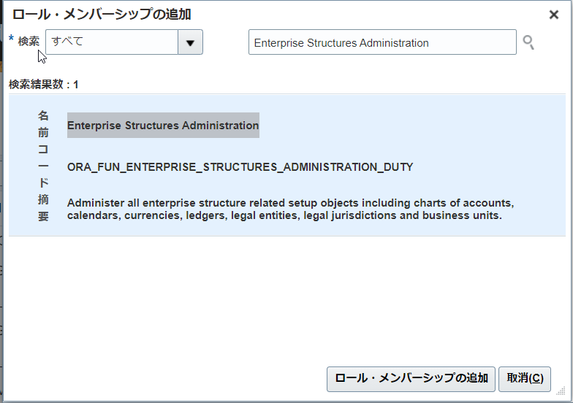

名前 | コード | 摘要
Supplier Administrator | ORA_POZ_SUPPLIER_ADMINISTRATOR_ABSTRACT | Manages supplier profile and user provisioning.

6-2-1. ロール階層「削除」をクリック
コピー元ロール名 | ロール名 | ロール・コード | ロール・カテゴリ | 事前定義ロール | 摘要
Cash Manager(ORA_CE_CASH_MANAGER_JOB) | 伊藤園_仕入先マスタ_担当者 | KI_SHIIRE_MASTER | Financials - Job Roles

名前 | コード | 継承先ロール名
Cash Management Transaction Analysis Duty | FBI_CASH_MANAGEMENT_TRANSACTION_ANALYSIS_DUTY | ITOEN_FIN_BUSINESS_CENTER_MASTER
BI Author Role | BIAuthor | ITOEN_FIN_BUSINESS_CENTER_MASTER
Cash Positioning and Forecasting Management | ORA_CE_CASH_POSITION_AND_FORECAST_MANAGEMENT_DUTY_HCM | ITOEN_FIN_BUSINESS_CENTER_MASTER
Cash Positioning and Forecasting Management | ORA_CE_CASH_POSITION_AND_FORECAST_MANAGEMENT_DUTY | ITOEN_FIN_BUSINESS_CENTER_MASTER
Cash Positioning and Forecasting Management | ORA_CE_CASH_POSITION_AND_FORECAST_MANAGEMENT_DUTY_OBI | ITOEN_FIN_BUSINESS_CENTER_MASTER
Cash Positioning and Forecasting Management | ORA_CE_CASH_POSITION_AND_FORECAST_MANAGEMENT_DUTY_CRM | ITOEN_FIN_BUSINESS_CENTER_MASTER
Payments Disbursement Administration | ORA_IBY_PAYMENTS_DISBURSEMENT_ADMINISTRATION_DUTY | ITOEN_FIN_BUSINESS_CENTER_MASTER
Payments Disbursement Administration | ORA_IBY_PAYMENTS_DISBURSEMENT_ADMINISTRATION_DUTY_OBI | ITOEN_FIN_BUSINESS_CENTER_MASTER
Payments Disbursement Administration | ORA_IBY_PAYMENTS_DISBURSEMENT_ADMINISTRATION_DUTY_CRM | ITOEN_FIN_BUSINESS_CENTER_MASTER
Bank Statement and Reconciliation | ORA_CE_BANK_STATEMENT_AND_RECONCILIATION_DUTY_OBI | ITOEN_FIN_BUSINESS_CENTER_MASTER
Bank Statement and Reconciliation | ORA_CE_BANK_STATEMENT_AND_RECONCILIATION_DUTY | ITOEN_FIN_BUSINESS_CENTER_MASTER
Subledger Accounting Transaction Analysis Duty | FBI_SUBLEDGER_ACCOUNTING_TRANSACTION_ANALYSIS_DUTY | ITOEN_FIN_BUSINESS_CENTER_MASTER
Upload data for Bank Statement Import | FIN_CASHMANAGEMENT_IMPORT_RWD | ITOEN_FIN_BUSINESS_CENTER_MASTER
Financials Folder Reporting Duty | BI_FIN_REPORTING_DUTY | ITOEN_FIN_BUSINESS_CENTER_MASTER
FSCM Load Interface Administration | ORA_FUN_FSCM_LOAD_INTERFACE_ADMIN_DUTY | ITOEN_FIN_BUSINESS_CENTER_MASTER
FSCM Load Interface Administration | ORA_FUN_FSCM_LOAD_INTERFACE_ADMIN_DUTY_OBI | ITOEN_FIN_BUSINESS_CENTER_MASTER
Download data for Cash Management Export | FIN_CASHMANAGEMENT_EXPORT_RWD | ITOEN_FIN_BUSINESS_CENTER_MASTER

6-2-2. 「ロールの追加」をクリック

6-2-3. ロール名を検索して、「ロール・メンバーシップの追加」をクリック

名前 | コード | 摘要
Supplier Administrator | ORA_POZ_SUPPLIER_ADMINISTRATOR_ABSTRACT | Manages supplier profile and user provisioning.

6-3-1. ロール階層「追加」をクリック
コピー元ロール名 | ロール名 | ロール・コード | ロール・カテゴリ | 事前定義ロール | 摘要
Application Implementation Consultant(ORA_ASM_APPLICATION_IMPLEMENTATION_CONSULTANT_JOB) | 伊藤園_システム管理者_マスタ | KI_SYSTEM_KANRI_MASTER | Setup - Job Roles

6-3-2. ロール名を検索して、「ロール・メンバーシップの追加」をクリック

名前 | コード | 摘要
Human Capital Management Application Administrator | ORA_HRC_HUMAN_CAPITAL_MANAGEMENT_APPLICATION_ADMINISTRATOR_JOB | Configures the Oracle Fusion Global Human Resources application and has access to all duty roles necessary to implement the Compensation, Workforce Deployment, and Workforce Development offerings.
Supplier Administrator | ORA_POZ_SUPPLIER_ADMINISTRATOR_ABSTRACT | Manages supplier profile and user provisioning.
Human Capital Management Integration Specialist | ORA_HRC_HUMAN_CAPITAL_MANAGEMENT_INTEGRATION_SPECIALIST_JOB | Individual responsible for planning, coordinating, and supervising all activities related to the integration of human capital management information systems.
Human Resource Analyst | ORA_PER_HUMAN_RESOURCE_ANALYST_JOB
IT Security Manager | ORA_FND_IT_SECURITY_MANAGER_JOB | Protects assets such as information technology systems, data, and networks.
伊藤園_システム_ジョブモニター | KI_SYS_JOB_MONITOR
Use REST Service - User Accounts as Worker | ORA_PER_REST_SERVICE_ACCESS_USER_ACCOUNTS_AS_WORKER | Allows the user to call the UserAccounts REST Service from the perspective of a worker. | 2023/5/31 追加
Use REST Service - User Accounts as Manager or HR | ORA_PER_REST_SERVICE_ACCESS_USER_ACCOUNTS_AS_MGR_OR_HR | Allows the user to call the UserAccounts REST Service from the perspective of a Manager or HR. | 2023/5/31 追加

7.一旦、全て「次」をクリックして、要約画面で「保存してクローズ」を押す。

実装ユーザに対する各設定割り当て

ロール

ツール->セキュリティ・コンソール->ユーザー->ユーザー・アカウントの追加

ユーザー名： SCS01
ロール | ロール・コード | 割当可能 | 自動プロビジョニング済
伊藤園_システム管理者_マスタ | KI_SYSTEM_KANRI_MASTER
伊藤園_仕入先銀行口座_API | KI_SYS_SIIRESAKIGINNKOUKOUZA_API

ユーザー名： ITOEN_IKO
ロール | ロール・コード | 割当可能 | 自動プロビジョニング済
伊藤園_システム管理者_マスタ | KI_SYSTEM_KANRI_MASTER

